ACTA MIXTA FCH
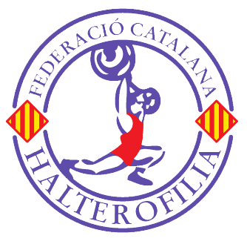
FEDERACIÓ CATALANA D´HALTEROFILIA

 |  | Celebrat a ……………………………………….. el ….. de …………………… del 202..

 |  | Nom de la competició:

 |  | LOCAL:

Nº | Sort/ | NOM I COGNOMS | M | CLUB | A.N. | 2022 | P.C. | ARRENCADA |  |  |  | DOS TEMPS |  |  |  | T.O. | Sinclair | Elit | Clas.
 | Llice |  | F |  |  |  |  | 1 | 2 | 3 | MI | 1 | 2 | 3 | MI
1
2
3
4
5
6
7
8
9
10
11
12
13
14
15
16
17
18
19
20

OBSERVACIONS |  |  |  | Jutge Lateral Dret |  |  |  |  |  |  |  |  |  | Jutge Lateral Esquerre
n |  | Intents Nuls |  | Nom: |  |  |  | Nom: |  |  |  |  |  |  | Nom:
 |  | Intens Vàlids |  | Nº Llicencia: |  |  |  | Nº Llicencia: |  |  |  |  |  |  | Nº Llicencia:
RC |  | Realització de Record de Catalunya Junior |  | Signatura: |  |  |  | Signatura: |  |  |  |  |  |  | Signatura:
RC |  | Realització de Record de Catalunya Absolut
RC |  | Realització de Record de Catalunya Sub15
RC |  | Realització de Record de Catalunya Sub17

Secretari de la competició:
Nom:
Nº Llicencia:
Signatura:

